LISTADO DE TABLAS
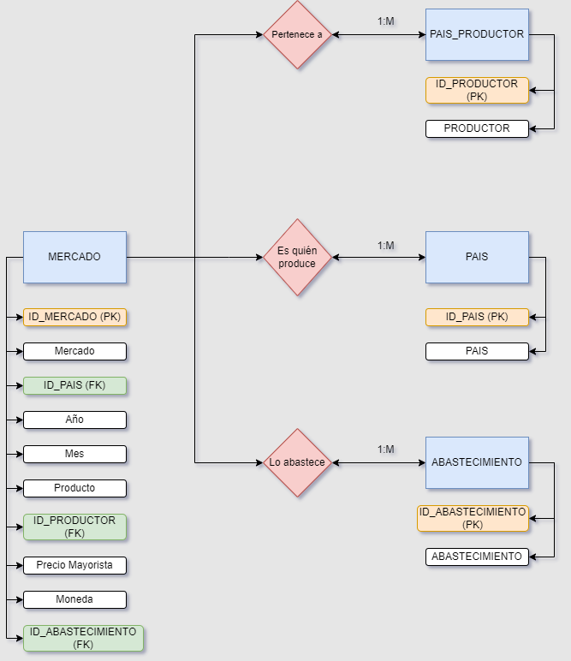
MERCADO | TIPO DE CAMPO | TIPO DE CLAVE
ID_MERCADO | INT NOT NULL | Clave Primaria
Mercado | VARCHAR (50) NOT NULL | -
ID_PAIS | INT NOT NULL | Clave Foranea
Año | INT NOT NULL | -
Mes | VARCHAR (10) NOT NULL | -
Producto | VARCHAR (50) NOT NULL | -
ID_PRODUCTOR | INT NOT NULL | Clave Foranea
Precio Mayorista | DECIMAL (5,2) NULL | -
Moneda | VARCHAR (3) NULL | -
ID_ABASTECIMIENTO | INT NULL | Clave Foranea

PAIS | TIPO DE CAMPO | TIPO DE CLAVE
ID_PAIS | INT NOT NULL | Clave Primaria
PAIS | VARCHAR (50) NOT NULL | -

PAIS_PRODUCTOR | TIPO DE CAMPO | TIPO DE CLAVE
ID_PRODUCTOR | INT NOT NULL | Clave Primaria
PRODUCTOR | VARCHAR (50) NOT NULL | -

ABASTECIMIENTO | TIPO DE CAMPO | TIPO DE CLAVE
ID_ABASTECIMIENTO | INT NOT NULL | Clave Primaria
ABASTECIMIENTO | VARCHAR (25) NOT NULL | -

